HOME
Projeto de Análise Combinatória, desenvolvido em VBA para solucionar um problema de otimização logística.
Desenvolvido por: Carlos Antonio
GitHub: https://github.com/CarlosEX
Linkedin: (1) Carlos Antonio | LinkedIn
Portfólio: Carlos Antonio · Streamlit

0.Solver
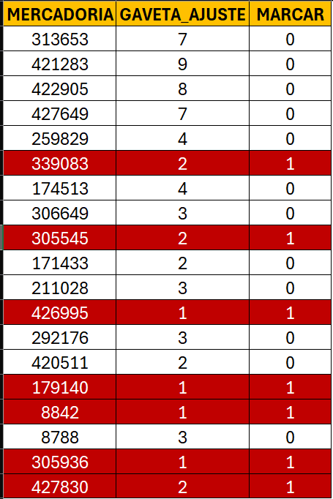
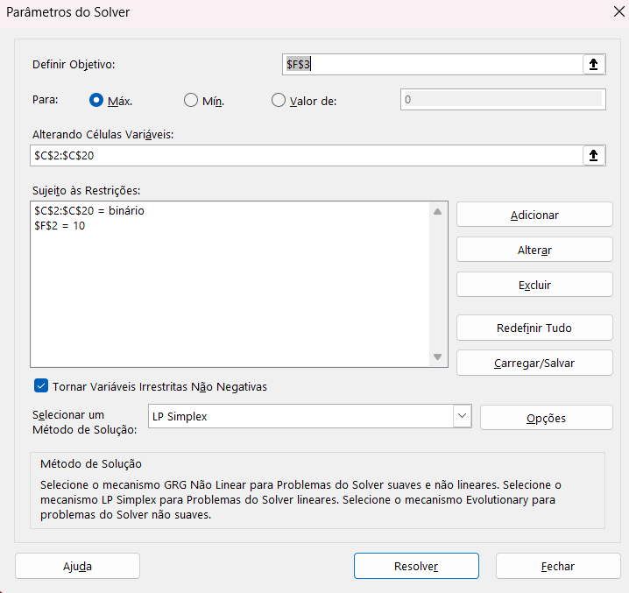
Solução com SOLVER
Para os parâmetros do solver utilizado, ele acaba que realizando a modelagem inicialmente com os valores menores. Isso pode impactar no itens com valores maiores que poderiam ser compostos como os valores menores (9+1...)
MERCADORIA | GAVETA_AJUSTE | VISITAS | MARCAR
313653 | 7 | 633 |  | OBJETIVO | 0
421283 | 9 | 1307 |  | GAVETAS | 0
422905 | 8 | 331
427649 | 7 | 556
259829 | 4 | 1017
339083 | 2 | 1870
174513 | 4 | 1846
306649 | 3 | 513
305545 | 2 | 32
171433 | 2 | 1786
211028 | 3 | 469
426995 | 1 | 459
292176 | 3 | 1534
420511 | 2 | 302
179140 | 1 | 321
8842 | 1 | 72
8788 | 3 | 439
305936 | 1 | 1638
427830 | 2 | 300

1.Solução
Algorimo BacktrackExactMatchAnalyzer.
Esse algoritmo procurar por mercadorias, cuja quantiade de gavetas solicitadas, são iguais a quantidade de gavetas disponíveis por bandeja.
Meta (M): 10
Algoritmo:
Percorra a lista de valores V=(v1,v2,...,vn)
Para cada valor vi na lista:
Se vi=M:
Marcar vi com "X"
Remover vi da lista
Notação:
Para cada vi∈V:
Se vi=M:
Marque vi como X
Remova vi de V
MERCADORIA | GAVETA_AJUSTE | MARCAR
313653 | 7
421283 | 9
422905 | 8
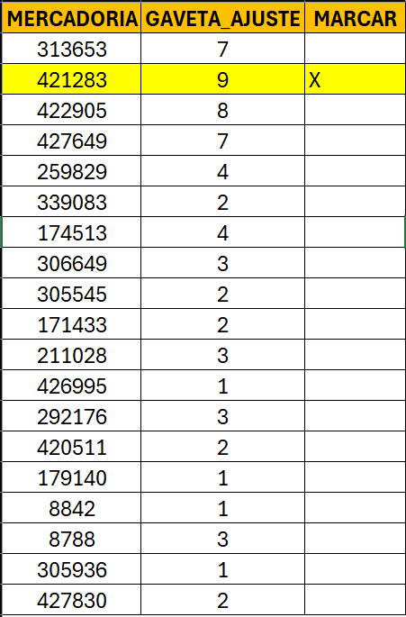
427649 | 7
259829 | 4
339083 | 2
174513 | 4
306649 | 3
ABRIR
305545 | 2
171433 | 2
211028 | 3
426995 | 1
292176 | 3
420511 | 2
179140 | 1
8842 | 1
8788 | 3
305936 | 1
427830 | 2

2.Solução
Algorimo de backtracking (BacktrackAnalyzerMetaPair).
Esse algoritmo faz a composição de produtos que juntos completam a quantidade de gavetas. Começa do início e faz a análise de baixo para cima.
No exemplo acima, o item 313653 possui 7 gavetas, a meta é 3. Então ele deve procurar itens com 3 bandejas. Nesse caso, o primeiro item que atende o critério é o 8788.
Meta (M): 10
Delta (Δ): 7
Alvos (A): (M−Δ)
Algoritmo:
Inicialize a soma S com o primeiro valor da
lista: S=Δ
Para cada valor v na lista, de trás para frente: a. S=S+v b. Se S=M, marque os valores combinados. c. Se S>M, remova o valor v da soma (S=S−v) e continue para o próximo valor.
Resumindo em notação:
S←Δ
Para cada vi na lista V, de Vlen(V) a V1:
S=S+vi
Se S=M:
Marque os valores (vi) e remova-os da lista
Senão, se S>M:
MERCADORIA | GAVETA_AJUSTE | MARCAR
313653 | 7
421283 | 9
422905 | 8
427649 | 7
259829 | 4
339083 | 2
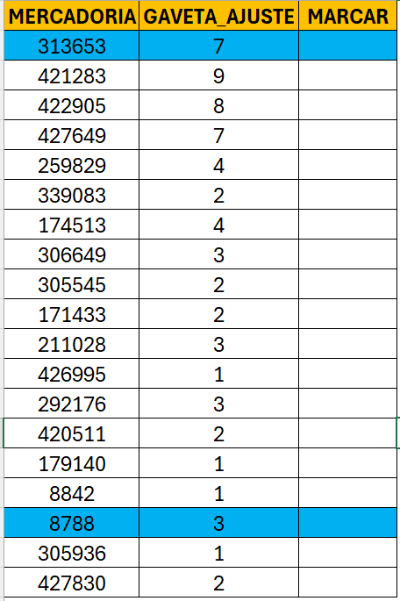
174513 | 4
306649 | 3
305545 | 2
171433 | 2
ABRIR
211028 | 3
426995 | 1
292176 | 3
420511 | 2
179140 | 1
8842 | 1
8788 | 3
305936 | 1
427830 | 2

3.Solução
Algorimo de backtracking (BacktrackAnalyzerSolverCombination).
Esse algoritmo realiza a soma acumlada para chegar em um objetivo em comum. Iniciando com o primeiro elemento da lista, e fazendo um loop inverso de baixo pra cima. Ele vai acumulando os valores do segundo loop, somando com o elemento do primeiro até chegar no valor ideal.
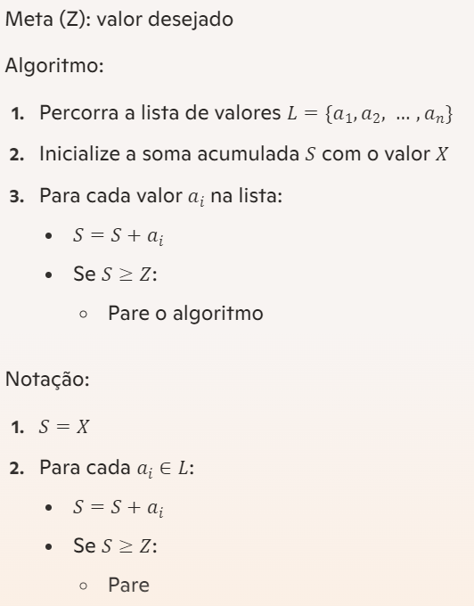
Meta (Z): valor desejado
Algoritmo:
Percorra a lista de valores L={a1,a2,…,an}L = \{a_1, a_2, \ldots, a_n\}
Inicialize a soma acumulada SS com o valor XX
Para cada valor aia_i na lista:
S=S+aiS = S + a_i
Se S≥ZS \geq Z:
Pare o algoritmo
Notação:
S=XS = X
Para cada ai∈La_i \in L:
S=S+aiS = S + a_i
Se S≥ZS \geq Z:
Pare
MERCADORIA | GAVETA_AJUSTE | MARCAR
313653 | 7
421283 | 9
422905 | 8
427649 | 7
259829 | 4
339083 | 2
174513 | 4
306649 | 3
305545 | 2
171433 | 2
211028 | 3
ABRIR
426995 | 1
292176 | 3
420511 | 2
179140 | 1
8842 | 1
8788 | 3
305936 | 1
427830 | 2

4.AnaliseCombinatoria
MERCADORIA | GAVETA_AJUSTE | MARCAR | Desc | META | Valores Tabela | Valores únicos distintos | Valores únicos distintos | Quantidade | Análise Combinatória
313653 | 7 |  | Gavetas Bandeja | 10 | 7 | 7 | 7 | 1 | 1 | (29384) 7 | 1055
421283 | 9 |  | Gavetas Produto | 3 | 5 | 5 | 5 | 2 | 2 | (29384) 5+2 | 1978
422905 | 8 |  |  |  | 5 | 4 | 4 | 2 | 3 | (29384) 5+1+1 | 1664
427649 | 5 |  |  |  | 4 | 3 | 3 | 3 | 4 | (29384) 4+3 | 662
259829 | 4 |  |  |  | 4 | 2 | 2 | 5 | 5 | (29384) 4+2+1 | 572
ABRIR
339083 | 2 |  |  |  | 3 | 1 | 1 | 4 | 6 | (29384) 4+1+1+1 | 1403
174513 | 4 |  |  |  | 3 |  |  |  | 7 | (29384) 3+3+1 | 981
306649 | 3 |  |  |  | 3 |  |  |  | 8 | (29384) 3+2+2 | 844
305545 | 2 |  |  |  | 2 |  |  |  | 9 | (29384) 3+2+1+1 | 252
171433 | 2 |  |  |  | 2 |  |  |  | 10 | (29384) 3+1+1+1+1 | 162
211028 | 5 |  |  |  | 2 |  |  |  | 11 | (29384) 2+2+2+1 | 950
426995 | 2 |  |  |  | 2 |  |  |  | 12 | (29384) 2+2+1+1+1 | 1833
292176 | 3 |  |  |  | 2
420511 | 1 |  |  |  | 1
179140 | 1 |  |  |  | 1
8842 | 1 |  |  |  | 1
8788 | 3 |  |  |  | 1
305936 | 1
427830 | 2

